상품제안서
스포츠 쿨토시 5컬러 | 상품코드: S02005

 |  |  |  |  |  |  | 02-713-8555 | www.synergygift.co.kr
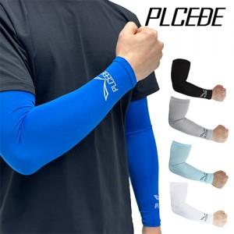

【상세/제작정보】 | <p><span style="font-size: 18.6667px;">※ 포장지포장 별도 문의 바랍니다.</span></p><p><span style="font-size: 18.6667px;">※ 개별 종이케이스 포장 작업시 운임비 추가 발생 됩니다.</span></p><p><span style="font-size: 18.6667px;">&nbsp;</span></p><p><span style="font-size: 18.6667px;">※ 기본수량 미만 발주 진행시 별도 문의 바랍니다.</span></p><p><span style="font-size: 18.6667px;">※ 운임비 별도 발생 됩니다.</span></p>

【인쇄/포장옵션】 | 실크, 풀칼라 / 개별지퍼백

【공급단가】 | 수량 | 150~ | 300~ | 1,000~ | 3,000~ | 10,000~
*VAT별도 | 단가 | 2,860원 | 2,730원 | 2,600원 | 2,560원 | 2,470원

【상품 URL】 | https://www.synergygift.co.kr:443/src/goods_detail.php?gdno=1360

